关系图
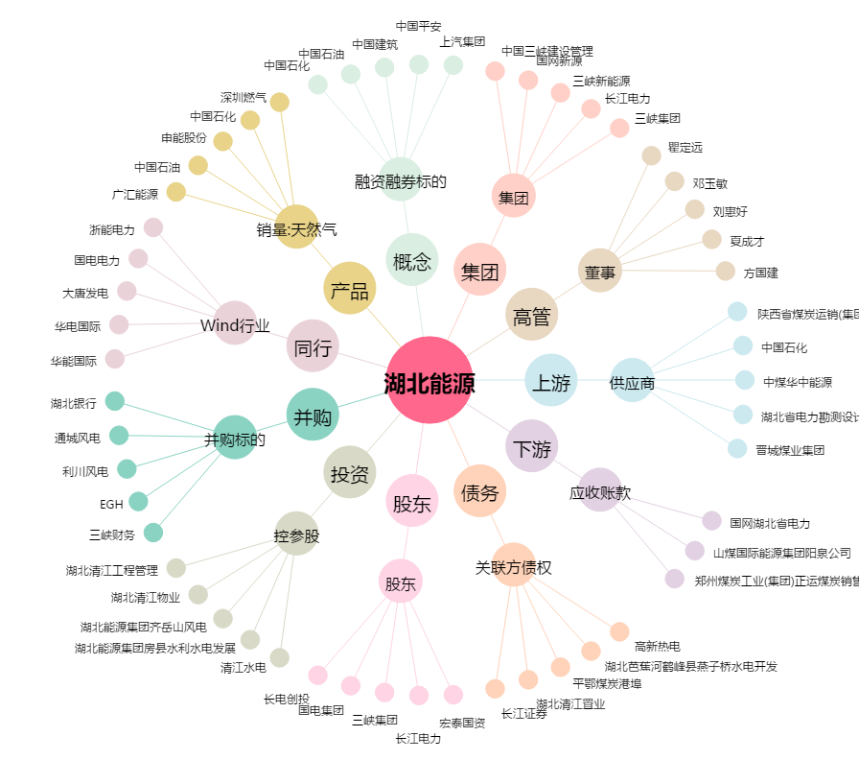
湖北能源[000883.SZ] - 关系概览图

